3
IIIa | АНАЛИЗА НА СОСТОЈБАТА: ОТПАД

1 | Цврст отпад [кг годишно]
 | Вид на отпад | Година |  |  |  |  | Просечна
 |  | 2021 | 2022 | 2023 | 2024 | 2025
1 | Хартија и картон |  |  |  |  |  | #DIV/0!
2 | Метал |  |  |  |  |  | #DIV/0!
3 | Пластика |  |  |  |  |  | #DIV/0!
4 | Стакло |  |  |  |  |  | #DIV/0!
5 | Биоразградлив отпад |  |  |  |  |  | #DIV/0!
6 | Дрво |  |  |  |  |  | #DIV/0!
7 | Отпад од текстил |  |  |  |  |  | #DIV/0!
8 | Батерии и акумулатори |  |  |  |  |  | #DIV/0!
9 | Отпадна електрична и електронска опрема |  |  |  |  |  | #DIV/0!
10 | Гума, кожа и друг отпад |  |  |  |  |  | #DIV/0!
 | Вкупно | - | - | - | - | - | -
Структура отпада

 | Хартија и картон | #DIV/0!
 | Метал | #DIV/0!
 | Пластика | #DIV/0!
 | Стакло | #DIV/0!
 | Биоразградлив отпад | #DIV/0!
 | Дрво | #DIV/0!
 | Отпад од текстил | #DIV/0!
 | Батерии и акумулатори | #DIV/0!
 | Отпадна електрична и електронска опрема | #DIV/0!
 | Гума, кожа и друг отпад | #DIV/0!

2 | Рециклирање [кг годишно]
 | Вид на отпад | Година |  |  |  |  | Просечна
 |  | 2021 | 2022 | 2023 | 2024 | 2025
 | Хартија и картон |  |  |  |  |  | #DIV/0!
 | Пластика |  |  |  |  |  | #DIV/0!
 | Метал |  |  |  |  |  | #DIV/0!
 | Стакло |  |  |  |  |  | #DIV/0!
 | Компостирање на органски отпад |  |  |  |  |  | #DIV/0!
 | Вкупно | - | - | - | - | - | -
Рециклирани отпад [%]

 | Хартија и картон | #DIV/0! | #DIV/0! | #DIV/0!
 | Пластика | #DIV/0! | #DIV/0! | #DIV/0!
 | Метал | #DIV/0! | #DIV/0! | #DIV/0!
 | Стакло | #DIV/0! | #DIV/0! | #DIV/0!
 | Компостирање на органски отпад | #DIV/0! | #DIV/0! | #DIV/0!
 | Удео рециклираног отпада у укупном отпаду | #DIV/0! | #DIV/0! | -

3 | Течен отпад [литри годишно]
 | Вид на отпад | Година |  |  |  |  | Просечна
 |  | 2021 | 2022 | 2023 | 2024 | 2025
1 | Отпадни масла |  |  |  |  |  | #DIV/0!
2 | Друг течен отпад |  |  |  |  |  | #DIV/0!
 | Вкупно | - | - | - | - | - | -

4 | Управување со отпад | Проценка
1 | Намалување на отпадот на изворот и повторна употреба
2 | Рециклирање/компостирање
3 | Повторна употреба на отпадот и/или предавање на отпадот на собирач
4 | Депонирање на отпадот на депонија | 100.00%

 | Намалување на отпадот на изворот и повторна употреба | Рециклирање/компостирање | Повторна употреба на отпадот и/или предавање на отпадот на собирач | Депонирање на отпадот на депонија
 |  |  |  | 100.00%
 | Хиерархија на отпадот |  |  |  | Управување со отпад во деловен субјект
Намалување на отпадот на изворот и повторна употреба
Рециклирање/Компостирање
Претворање на отпадот во енергија
Отстранување на отпад
Најмалку пожелно
Најпосакувана

4
IIIb | АНАЛИЗА НА СОСТОЈБАТА: ПОТРОШУВАЧКА НА ЕНЕРГИЈА И ВОДА

1 | Потрошувачка на електрична енергија
 | Вид на извор на енергија | Мерна единица | Потрошувачка по година |  |  |  |  | Просечна
 |  |  | 2021 | 2022 | 2023 | 2024 | 2025
1 | Електрична енергија од дистрибутивниот систем | kWh |  |  |  |  |  | #DIV/0!
2 | Самопроизведена електрична енергија (обновлива енергија) | kWh |  |  |  |  |  | #DIV/0!
 | Биланс (1-2) | kWh | 0.00 | 0.00 | 0.00 | 0.00 | 0.00 | 0.00

 | Потрошувачка на електрична енергија по единица производ
 | Вид на извор на енергија | Мерна единица | Потрошувачка по година |  |  |  |  | Просечна
 |  |  | 2021 | 2022 | 2023 | 2024 | 2025
1 | Производ A | kWh/JP | #DIV/0! | #DIV/0! | #DIV/0! | #DIV/0! | #DIV/0! | #DIV/0!
2 | Производ B | kWh/JP | #DIV/0! | #DIV/0! | #DIV/0! | #DIV/0! | #DIV/0! | #DIV/0!
3 | Производ C | kWh/JP | #DIV/0! | #DIV/0! | #DIV/0! | #DIV/0! | #DIV/0! | #DIV/0!
4 | Производ D | kWh/JP | #DIV/0! | #DIV/0! | #DIV/0! | #DIV/0! | #DIV/0! | #DIV/0!
5 | Производ E | kWh/JP | #DIV/0! | #DIV/0! | #DIV/0! | #DIV/0! | #DIV/0! | #DIV/0!
Потрошувачка на електрична енергија по единица производ (kWh/JP)
 |  | 2021 | 2022 | 2023 | 2024 | 2025
 | Производ A | #DIV/0! | #DIV/0! | #DIV/0! | #DIV/0! | #DIV/0!
 | Производ B | #DIV/0! | #DIV/0! | #DIV/0! | #DIV/0! | #DIV/0!
 | Производ C | #DIV/0! | #DIV/0! | #DIV/0! | #DIV/0! | #DIV/0!
 | Производ D | #DIV/0! | #DIV/0! | #DIV/0! | #DIV/0! | #DIV/0!
 | Производ E | #DIV/0! | #DIV/0! | #DIV/0! | #DIV/0! | #DIV/0!

2 | Потрошувачка на вода
 |  | Мерна единица | Потрошувачка по година |  |  |  |  | Просечна
 |  |  | 2021 | 2022 | 2023 | 2024 | 2025
1 | Вода од дистрибутивниот систем | m3 |  |  |  |  |  | #DIV/0!
2 | Сопствена техничка вода и/или производна вода | m3 |  |  |  |  |  | #DIV/0!
 | Биланс (1-2) | m3 | 0.00 | 0.00 | 0.00 | 0.00 | 0.00 | 0.00

 | Потрошувачка на вода по единица производ
 |  | Мерна единица | Потрошувачка по година |  |  |  |  | Просечна
 |  |  | 2021 | 2022 | 2023 | 2024 | 2025
1 | Производ A | m3/JP | #DIV/0! | #DIV/0! | #DIV/0! | #DIV/0! | #DIV/0! | #DIV/0!
2 | Производ B | m3/JP | #DIV/0! | #DIV/0! | #DIV/0! | #DIV/0! | #DIV/0! | #DIV/0!
3 | Производ C | m3/JP | #DIV/0! | #DIV/0! | #DIV/0! | #DIV/0! | #DIV/0! | #DIV/0!
4 | Производ D | m3/JP | #DIV/0! | #DIV/0! | #DIV/0! | #DIV/0! | #DIV/0! | #DIV/0!
5 | Производ E | m3/JP | #DIV/0! | #DIV/0! | #DIV/0! | #DIV/0! | #DIV/0! | #DIV/0!
Потрошувачка на вода по единица производ (m3/JP)
 |  | 2021 | 2022 | 2023 | 2024 | 2025
 | Производ A | #DIV/0! | #DIV/0! | #DIV/0! | #DIV/0! | #DIV/0!
 | Производ B | #DIV/0! | #DIV/0! | #DIV/0! | #DIV/0! | #DIV/0!
 | Производ C | #DIV/0! | #DIV/0! | #DIV/0! | #DIV/0! | #DIV/0!
 | Производ D | #DIV/0! | #DIV/0! | #DIV/0! | #DIV/0! | #DIV/0!
 | Производ E | #DIV/0! | #DIV/0! | #DIV/0! | #DIV/0! | #DIV/0!

3 | Потрошувачка на други извори на енергија
 | Вид на извор на енергија | Мерна единица | Потрошувачка по година |  |  |  |  | Просечна
 |  |  | 2021 | 2022 | 2023 | 2024 | 2025
1 |  |  |  |  |  |  |  | #DIV/0!
2 |  |  |  |  |  |  |  | #DIV/0!
3 |  |  |  |  |  |  |  | #DIV/0!
4 |  |  |  |  |  |  |  | #DIV/0!
5 |  |  |  |  |  |  |  | #DIV/0!

5
IIIc | АНАЛИЗА НА СОСТОЈБАТА: ЕНЕРГЕТСКА ЕФИКАСНОСТ

1 | Број на енергетски ефикасни згради |  | - | #DIV/0! | Енергетска ефикасност | #DIV/0!
2 | Број на други предмети
3 | Број на парчиња енергетски ефикасна опрема* |  | - | #DIV/0!
4 | Број на парчиња друга опрема
* | Се однесува на опрема што има декларација/ознака за енергетска ефикасност (Енергетска ознака на ЕУ или ENERGY STAR или слично)

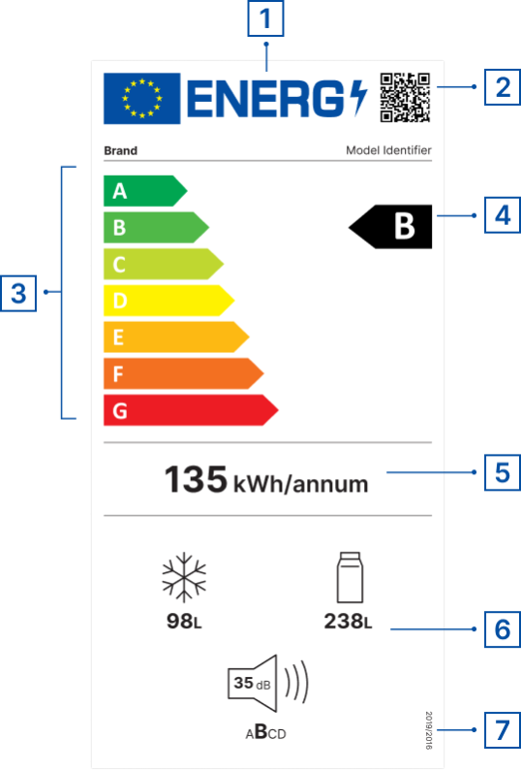
 | Потсетник:
 | Енергетска ознака на ЕУ
 | 1 | ознака за ЕУ
 | 2 | QR код за повеќе информации за производот
 | 3 | Класи на енергетска ефикасност (од А до Г)
 | 4 | Класа на енергетска ефикасност на моделот на производот
 | 5 | Потрошувачка на енергија
 | 6 | Дополнителни параметри (емисија на бучава, потрошувачка на вода, капацитет, можност за поправка, класа на доверливост итн.)
 | 7 | Упатување на регулативата
 |  | Извори
 |  | https://e3p.jrc.ec.europa.eu/node/189
 |  | https://eprel.ec.europa.eu/screen/home

 |  |  |  | https://www.energystar.gov/productfinder/?s=mega

